Evidencia HU-A01
Nombre del caso de prueba: Verificar estar logueado correctamente con el rol "ADMINISTRADOR"
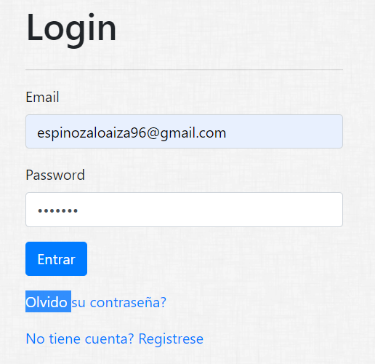

Nombre del caso de prueba: Crear Categorias
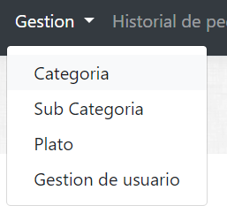

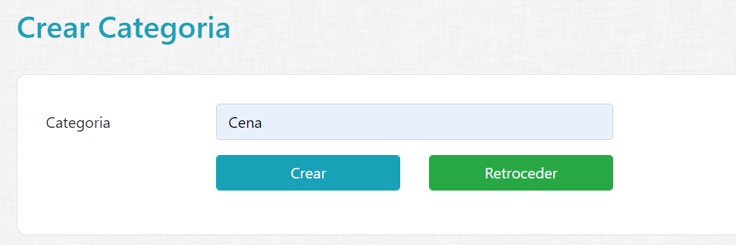

 | Resultado:

Nombre del caso de prueba: Crear subcategorias

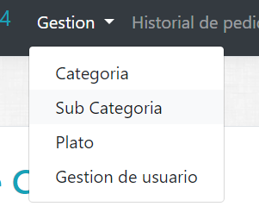

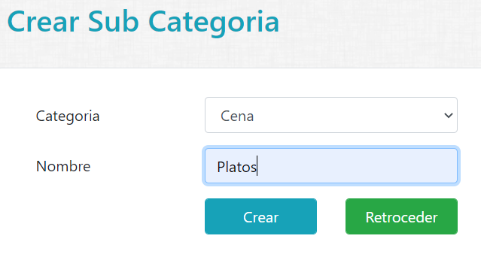

 |  | Resultado:

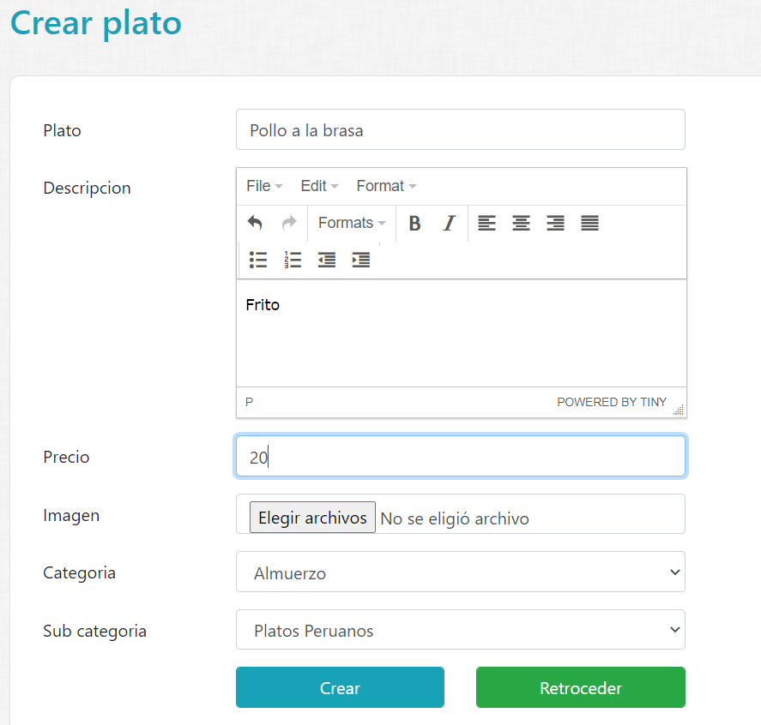
Nombre del caso de prueba: Crear Plato

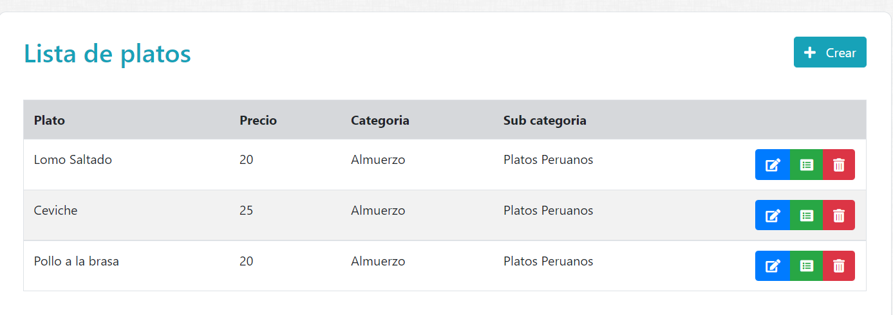
 | Resultado:

Evidencia HU-A02
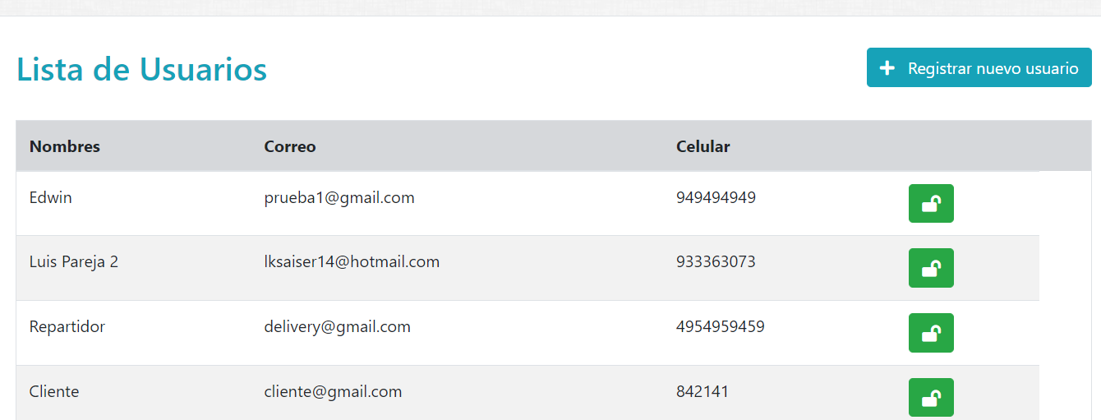
Nombre del caso de prueba: Verificar estar logueado correctamente con el rol "ADMINISTRADOR"

Nombre del caso de prueba: Gestion de usuario

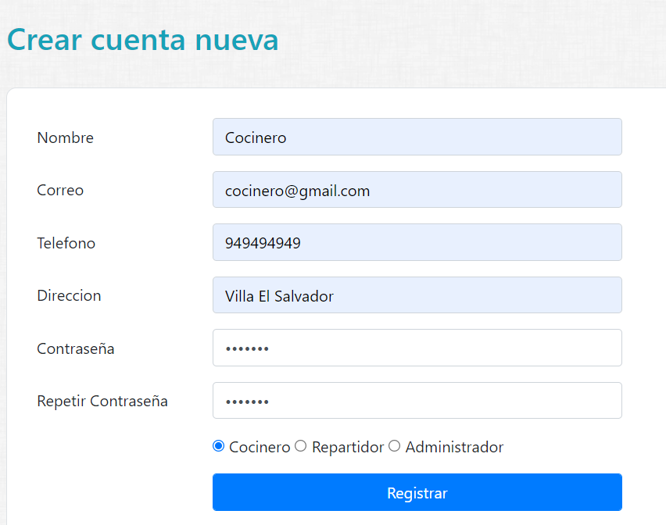

 | Resultado:

